フロー
フロー

画面フロー
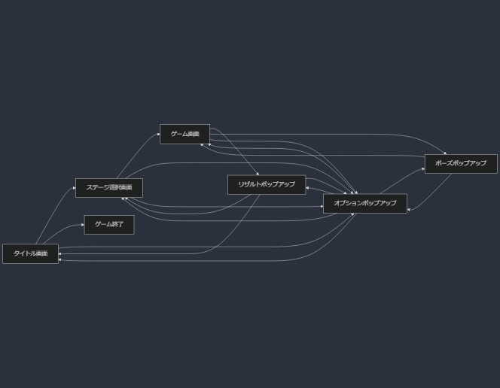

画面遷移について

1. タイトル画面 (A)

ゲーム開始: ステージ選択画面 (B) へ遷移
ゲーム終了: ゲームを終了 (E)

2. ステージ選択画面 (B)

ゲーム開始: 選択したステージのゲーム画面 (C) へ遷移
オプション: オプションポップアップ (F) を表示

3. ゲーム画面 (C)

ポーズ: ポーズポップアップ (G) を表示
ゲームクリア: リザルトポップアップ (D) を表示
オプション: オプションポップアップ (F) を表示

4. リザルトポップアップ (D)

ステージ選択: ステージ選択画面 (B) へ遷移
タイトル: タイトル画面 (A) へ遷移
オプション: オプションポップアップ (F) を表示

5. ポーズポップアップ (G)

ゲーム再開: ゲーム画面 (C) に戻る
オプション: オプションポップアップ (F) を表示

6. オプションポップアップ (F)

どの画面から開いても、元の画面 (A, B, C, D, G) に戻る

画面仕様
 | 画面仕様

タイトル画面

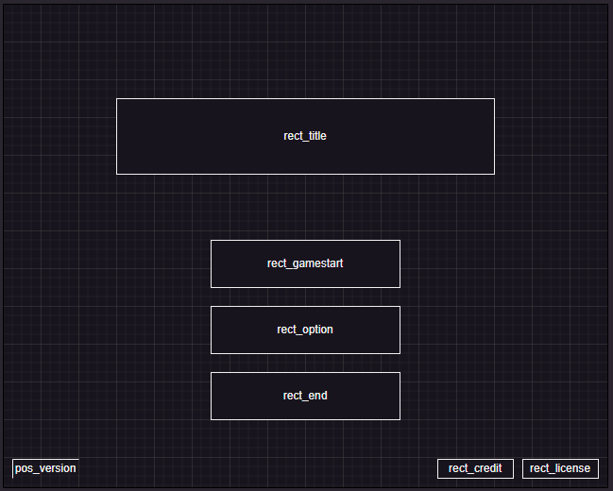
 | タイトル画面 (A)
 |  | 概要

①
 |  |  | タイトル画面
 |  |  | 背景はステージ１～３のプレイ風景を表示する。

 |  | ① | ゲームタイトル

 |  |  | ゲームタイトル「PixcelAdventure」を表示する。
②

 |  | ② | ステージ選択ボタン
③
 |  |  | ボタンを押すことで、ステージ選択画面へ遷移する。

④
 |  | ③ | オプションボタン

⑤
⑥
⑦
 |  |  | ボタンを押すことで、オプションポップアップを開く。

 |  | ④ | ゲーム終了ボタン

 |  |  | ボタンを押すことで、アプリケーションを終了する。

 |  | ⑤ | ゲームバージョン情報

 |  |  | ゲームバージョンを表示する位置。

 |  | ⑥ | クレジットボタン

 |  |  | ボタンを押すことで、クレジットポップアップを表示する。

 |  | ⑦ | ライセンスボタン

 |  |  | ボタンを押すことで、ライセンスポップアップを表示する。

